2019_03_data
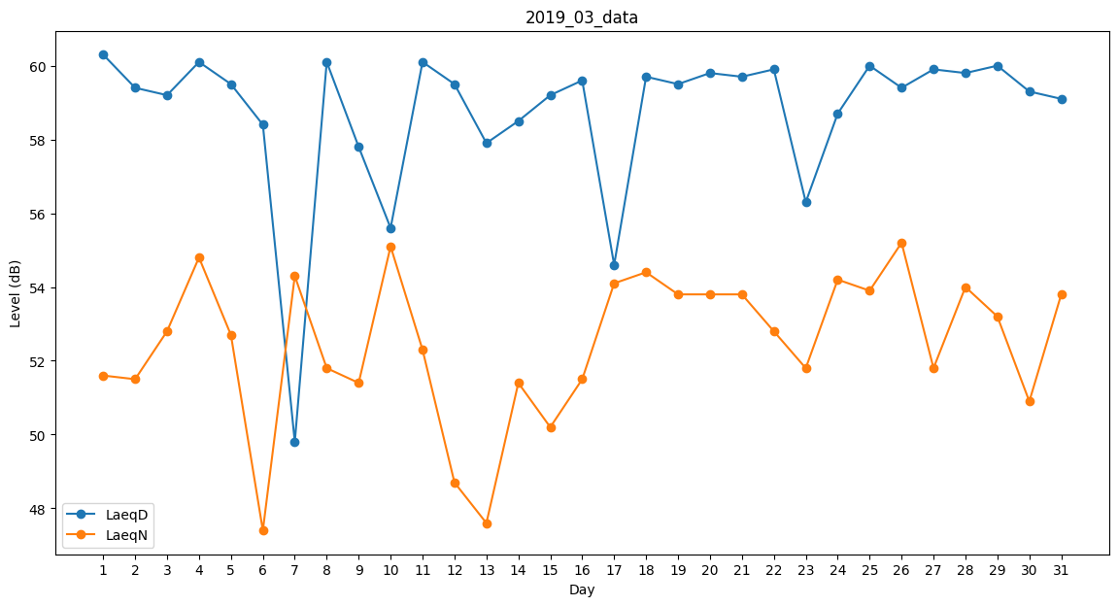
Day | LaeqD | LaeqN
1 | 60.3 | 51.6
2 | 59.4 | 51.5
3 | 59.2 | 52.8
4 | 60.1 | 54.8
5 | 59.5 | 52.7
6 | 58.4 | 47.4
7 | 49.8 | 54.3
8 | 60.1 | 51.8
9 | 57.8 | 51.4
10 | 55.6 | 55.1
11 | 60.1 | 52.3
12 | 59.5 | 48.7
13 | 57.9 | 47.6
14 | 58.5 | 51.4
15 | 59.2 | 50.2
16 | 59.6 | 51.5
17 | 54.6 | 54.1
18 | 59.7 | 54.4
19 | 59.5 | 53.8
20 | 59.8 | 53.8
21 | 59.7 | 53.8
22 | 59.9 | 52.8
23 | 56.3 | 51.8
24 | 58.7 | 54.2
25 | 60 | 53.9
26 | 59.4 | 55.2
27 | 59.9 | 51.8
28 | 59.8 | 54
29 | 60 | 53.2
30 | 59.3 | 50.9
31 | 59.1 | 53.8

